Hoja3
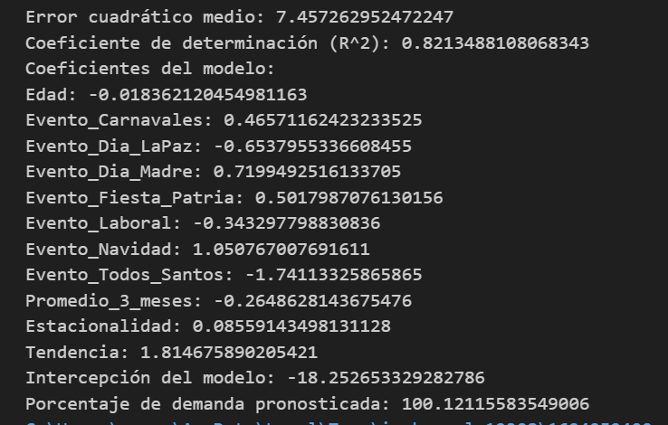
Nro | cod_AgrupaProducto | fecha_venta | Suma_cantidad | Edad | cod_Evento_Especial | Evento_Especial | Evento_Carnavales | Evento_Dia_LaPaz | Evento_Dia_Madre | Evento_Fiesta_Patria | Evento_Laboral | Evento_Navidad | Evento_Todos_Santos | Promedio_3_meses | Promedio_6_meses | Promedio_12_meses | Estacionalidad | Tendencia
983 | 1 | 2022-02-07 | 17 | 32 | 1 | 1 | 1 | 0 | 0 | 0 | 0 | 0 | 0 | 0 | 0 | 0 | 384.90566038 | 5.7726984253
993 | 1 | 2022-02-08 | 16 | 26 | 1 | 1 | 1 | 0 | 0 | 0 | 0 | 0 | 0 | 0 | 0 | 0 | 300 | 7.8181587402
1006 | 1 | 2022-02-09 | 28 | 22 | 1 | 1 | 1 | 0 | 0 | 0 | 0 | 0 | 0 | 20.333333333 | 0 | 0 | 381.81818182 | 11.854526992
1037 | 1 | 2022-02-11 | 26 | 39 | 1 | 0 | 1 | 0 | 0 | 0 | 0 | 0 | 0 | 23.333333333 | 0 | 0 | 281.08108108 | 14.683621594
1038 | 1 | 2022-02-11 | 25 | 39 | 1 | 1 | 1 | 0 | 0 | 0 | 0 | 0 | 0 | 26.333333333 | 0 | 0 | 227.27272727 | 16.746897275
1055 | 1 | 2022-02-12 | 19 | 63 | 1 | 1 | 1 | 0 | 0 | 0 | 0 | 0 | 0 | 23.333333333 | 21.833333333 | 0 | 154.05405405 | 17.19751782
1066 | 1 | 2022-02-13 | 28 | 46 | 1 | 1 | 1 | 0 | 0 | 0 | 0 | 0 | 0 | 24 | 25.166666667 | 0 | 174.09326425 | 20.606411405
1067 | 1 | 2022-02-13 | 25 | 46 | 1 | 1 | 1 | 0 | 0 | 0 | 0 | 0 | 0 | 23 | 23.166666667 | 0 | 176.47058824 | 18.758014256
1094 | 1 | 2022-02-15 | 28 | 32 | 1 | 0 | 1 | 0 | 0 | 0 | 0 | 0 | 0 | 27 | 25.166666667 | 0 | 152.72727273 | 22.085129124
1099 | 1 | 2022-02-15 | 10 | 32 | 1 | 1 | 1 | 0 | 0 | 0 | 0 | 0 | 0 | 22 | 22.5 | 0 | 52.863436123 | 19.668103299
1129 | 1 | 2022-02-18 | 16 | 27 | 1 | 1 | 1 | 0 | 0 | 0 | 0 | 0 | 0 | 18 | 21 | 0 | 80 | 18.934482639
1146 | 1 | 2022-02-19 | 29 | 51 | 1 | 1 | 1 | 0 | 0 | 0 | 0 | 0 | 0 | 18.333333333 | 22.666666667 | 22.25 | 130.33707865 | 20.947586111
1161 | 1 | 2022-02-20 | 18 | 58 | 1 | 0 | 1 | 0 | 0 | 0 | 0 | 0 | 0 | 21 | 21.5 | 22.333333333 | 80.597014925 | 20.358068889
1176 | 1 | 2022-02-21 | 12 | 58 | 1 | 1 | 1 | 0 | 0 | 0 | 0 | 0 | 0 | 13.333333333 | 15.833333333 | 20.5 | 58.536585366 | 17.029164089
1178 | 1 | 2022-02-21 | 10 | 58 | 1 | 1 | 1 | 0 | 0 | 0 | 0 | 0 | 0 | 19 | 18.5 | 21.833333333 | 45.801526718 | 18.286455111
1253 | 1 | 2022-02-26 | 16 | 28 | 1 | 0 | 1 | 0 | 0 | 0 | 0 | 0 | 0 | 12.666666667 | 16.833333333 | 19.666666667 | 81.355932203 | 16.823331271

Hoja2
cod_AgrupaProducto | 3

Etiquetas de fila | Promedio de Promedio_3_meses | Promedio de Promedio_6_meses | Promedio de Promedio_12_meses
1 | 2.5925925926 | 2.2839506173 | 1.6512345679
2 | 2.6296296296 | 2.7283950617 | 2.8827160494
3 | 2.6333333333 | 2.5111111111 | 2.5027777778
4 | 31.25 | 19.541666667 | 11
5 | 56.541666667 | 54.208333333 | 37.895833333
6 | 2.5057471264 | 4.8850574713 | 10.640804598
7 | 2.2051282051 | 2.141025641 | 2.0256410256
8 | 10.349206349 | 8.2936507937 | 7.3214285714
9 | 3.9444444444 | 6.4166666667 | 7.7453703704
10 | 1.4482758621 | 1.4137931034 | 1.367816092
11 | 1.8787878788 | 1.9242424242 | 1.9848484848
12 | 3 | 2.8988095238 | 2.7261904762
13 | 7.6078431373 | 7.068627451 | 6.1323529412
14 | 9.8833333333 | 9.8083333333 | 9.4291666667
15 | 42 | 36.55 | 27.233333333
16 | 54.385964912 | 53.070175439 | 50.315789474
17 | 52.941176471 | 55.764705882 | 60.480392157
18 | 30.516129032 | 31.053763441 | 31.25
19 | 7.7471264368 | 8.5172413793 | 11.011494253
Total general | 12.746341463 | 12.719918699 | 12.662601626

Hoja1
cod_AgrupaProducto | 2

Etiquetas de fila | Suma de Evento_Carnavales | Suma de Evento_Dia_LaPaz | Suma de Evento_Dia_Madre | Suma de Evento_Fiesta_Patria | Suma de Evento_Laboral | Suma de Evento_Navidad | Suma de Evento_Todos_Santos
0 | 0 | 0 | 0 | 0 | 252 | 0 | 0
1 | 35 | 0 | 0 | 0 | 0 | 0 | 0
2 | 0 | 54 | 0 | 0 | 0 | 0 | 0
3 | 0 | 0 | 36 | 0 | 0 | 0 | 0
4 | 0 | 0 | 0 | 31 | 0 | 0 | 0
5 | 0 | 0 | 0 | 0 | 0 | 56 | 0
6 | 0 | 0 | 0 | 0 | 0 | 0 | 27
Total general | 35 | 54 | 36 | 31 | 252 | 56 | 27

suma | 491 | promedio | 70.142857143

